상품제안서
피크닉매트 간편 접이식 돗자리 휴대용 방수 캠핑 매트 | 상품코드: F25765

 |  |  |  |  |  | 02-412-0044 | www.easy1.co.kr
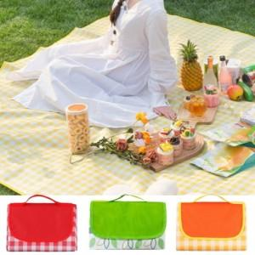

【상세/제작정보】 | <p><span style="background-color: rgb(255, 255, 255); color: rgb(51, 51, 51); font-family: &quot;Nanum Gothic&quot;, sans-serif;">* 기본수량이하 실크1도- 8만원</span></p><p><span style="background-color: rgb(255, 255, 255); color: rgb(51, 51, 51); font-family: &quot;Nanum Gothic&quot;, sans-serif;">* 풀컬러인쇄 - 10만원</span></p><p><span style="background-color: rgb(255, 255, 255); color: rgb(51, 51, 51); font-family: &quot;Nanum Gothic&quot;, sans-serif;">* 배송비- 1BOX 5000원</span></p><p>위 사항 전부 부가세별도 금액입니다</p><p><span style="background-color: rgb(255, 255, 255); color: rgb(51, 51, 51); font-family: &quot;Nanum Gothic&quot;, sans-serif;">&nbsp;</span></p>

【인쇄/포장옵션】 | 실크, 풀칼라 / OPP(비닐)

【공급단가】 | 수량 | 100~ | 300~ | 500~ | 1,000~
*VAT별도 | M사이즈 | 5,040원 | 4,860원 | 4,680원 | 4,500원
 | L사이즈 | 6,440원 | 6,210원 | 5,980원 | 5,750원
 | XL사이즈 | 7,280원 | 7,020원 | 6,760원 | 6,500원

【상품 URL】 | https://dev.easy1.co.kr:443/src/goods_detail.php?gdno=25765

